Sheet1
Scene No. | 1
Quest Title | 小发明
Quest Log | 回复魏达
Map No. | 74
 | 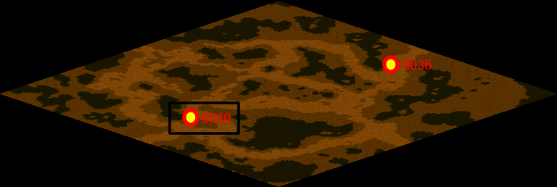
NPC No. | 30
Condition
Dialog | 你要5号的还是7号的？算了，你都拿一节去吧。
Select
Result | 1 :Scene 002 , 2 : 关闭对话框

NPC No. | 7
Condition
Dialog | 我需要5号电池。
Select | 1：确定
Result | 1：关闭对话框

ScriptFile | Qlog-0141-001.scr
 | Q0030-0141-001.scr
 | Q0007-0141-001.scr

